CRONO
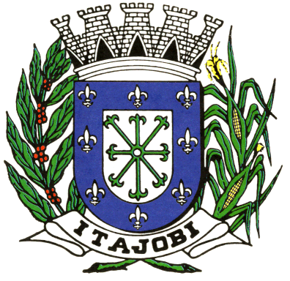
Prefeitura do Município de Itajobi
ESTADO DE SÃO PAULO - CNPJ 45.126.851/0001-13

OBRA : RECAPEAMENTO ASFALTICO EM CBUQ
LOCAL : DIVERSAS RUAS DA CIDADE
MUNICIPIO : ITAJOBI SP
FONTE : CDHU 186 (21/06/2022 - DESONERADO) BDI 20% |  |  | CRONOGRAMA FÍSICO - FINANCEIRO
 |  |  | ETAPA (MÊS)
DESCRIÇÃO | UNIDADE | 1º. | 2º. | 3º. | TOTAL
Recapeamento asfáltico | m² | 11,022.50 | 11,022.50
 | R$ | 772,037.50 | 772,037.51 |  | 1,544,075.01

 | TOTAL ETAPA | 772,037.50 | 772,037.51 |  | R$ 1,544,075.01
 | ACUMULADO | 772,037.50 | 772,037.51 |  | R$ 1,544,075.01

SIDIOMAR UJAQUE |  | JULIANA G. CRUZ DA SILVA
PREFEITO MUNICIPAL |  | CAU N° A49806-8

